1GD-FR-0020 (2)
 |  |  |  |  |  | PROCESO DE GESTIÓN DOCUMENTAL |  |  |  |  |  |  |  |  | POLICÍA NACIONAL
Código:1GD-FR-0020
Fecha: 04/07/2018 |  |  |  |  |  | DIAGNÓSTICO INTEGRAL PARA LOS ARCHIVOS DE LA POLICÍA NACIONAL
Versión: 0

CIUDAD: BARRANCABERMEJA, SANTANDER |  |  |  |  |  |  |  |  | FECHA ELABORACIÓN DEL DIAGNÓSTICO |  |  |  |  |  |  | 24 |  | 3 |  |  | 2023
RESPONSABLE DEL DILIGENCIAMIENTO:
A. IDENTIFICACIÓN
CÓDIGO Y NOMBRE DE LA UNIDAD: 3.8.5.5 , DEPARTAMENTO DE POLICIA MAGDALENA MEDIO
FECHA DE CREACIÓN DE LA UNIDAD: 2 de marzo de 2005 |  |  |  |  |  |  |  |  | ACTO ADMINISTRATIVO DE CREACIÓN DE LA UNIDAD: mediante resolución 00628 del 2 de marzo de 2005
DIRECCIÓN DE LA UNIDAD: Calle 67 con carrera 24 esquina Barrió Parnaso |  |  |  |  |  |  |  |  | ACTO ADMINISTRATIVO VIGENTE DE LA UNIDAD: mediante resolución 00815 del 27 de febrero de 2014
CORREO ELECTRÓNICO DE LA UNIDAD: demam.coman@policia.gov.co |  |  |  |  |  |  |  |  | TELÉFONO: 6200559 |  |  |  |  |  |  |  | IP: 71812
A.1 DIRECTOR, COMANDANTE O JEFE DE LA UNIDAD:
NOMBRE:
GRADO: |  | CORONEL
CARGO: |  | COMANDANTE DE DEPARTAMENTO
TIEMPO EN EL CARGO: |  |  | 1 MES 15 DIAS
A.2 ADMINISTRACIÓN DEL ARCHIVO
Jefe Grupo de Gestión Documental
NOMBRES Y APELLIDOS: |  |  |  |  |  |  |  |  | CAPACITACIÓN O CURSOS EN GESTIÓN DOCUMENTAL Y ARCHIVÍSTICA
GRADO: Intendente |  |  |  |  |  |  |  |  | 1 | TECNICO LABORAL EN GESTION DOCUMENTAL Y ARCHIVO
CARGO: Jefe Grupo de Gestión Documental |  |  |  |  |  |  |  |  | 2 | CURSO PRINCIPIOS BASICOS DE GESTION DOCUMENTAL
TIEMPO EN EL PROCESO DE GESTIÓN DOCUMENTAL |  |  |  |  |  |  |  |  | 3 | CURSO FUNDAMENTOS BASICOS DE GESTION DOCUMENTAL
TIEMPO EN LA INSTITUCIÓN |  |  |  |  |  |  |  |  | 4 | CURSO CRITERIOS PARA LA IDENTIFICACION Y LA VALORACION DE LOS ARCHIVOS DE DERECHOS HUMANOS MEMORIA HISTORICA Y CONFLICTO ARMADO INTERNO
CORREO INSTITUCIONAL: |  |  |  |  |  |  |  |  | 5 | CURSO MANEJO BASICO DE HERAMIENTAS INFORMATICAS
No. CELULAR: |  |  |  |  |  |  |  |  | 6
No IP DE LA OFICINA Y/O GRUPO: 71812 |  |  |  |  |  |  |  |  | 7
CONDICIÓN MÉDICO LABORAL: |  |  |  |  |  |  |  |  | 8
Funciones del Jefe Grupo de Gestión Documental
1 | Difundir en la unidad los documentos y lineamientos del proceso
2 | Elaborar y actualizar Tablas de Retención Documental
3 | Aplicar las Tablas de Retención Documental y realizar disposición final
4 | Recepcionar, organizar y administrar los documentos.
5 | Aplicar programas de conservación preventiva.
6 | Orientar y facilitar la consulta de documentos.
7 | Seleccionar la documentación para su conservación temporal, permanente o eliminación.
Responsable Archivo Central
NOMBRES Y APELLIDOS: |  |  |  |  |  |  |  |  | CAPACITACIÓN O CURSOS EN GESTIÓN DOCUMENTAL Y ARCHIVÍSTICA
GRADO: INTENDENTE |  |  |  |  |  |  |  |  | 1 | TECNICO LABORAL EN GESTION DOCUMENTAL Y ARCHIVO
CARGO: RESPONSABLE DE ARCHIVO |  |  |  |  |  |  |  |  | 2 | TECNICO PROFECIONAL EN SERVICIOS DE POLICIA
TIEMPO EN EL PROCESO DE GESTIÓN DOCUMENTAL |  |  |  |  |  |  |  |  | 3 | CURSO EN ORGANIZACIÒN DE ARCHIVOS
TIEMPO EN LA INSTITUCIÓN |  |  |  |  |  |  |  |  | 4 | CURSO ADMINISTRACION DOCUMENTAL EN EL ENTORNO LABORAL
CORREO INSTITUCIONAL: |  |  |  |  |  |  |  |  | 5 | CURSO ADMINISTRACION Y CONTYROL DE INVENTARIOS
No. CELULAR: |  |  |  |  |  |  |  |  | 6 | DIPOLMADO EN GESTION DOCUMENTAL
No IP DE LA OFICINA Y/O GRUPO:71812 |  |  |  |  |  |  |  |  | 7 | CURSO CRITERIOS PARA LA IDENTIFICACION Y LA VALORACION DE LOS ARCHIVOS DE DERECHOS HUMANOS MEMORIA HISTORICA Y CONFLICTO ARMADO INTERNO
CONDICIÓN MÉDICO LABORAL: |  |  |  |  |  |  |  |  | 8 | ELAVORACION, APROVACION, EVALUACION Y CONVALIDACION DE TABLAS DE RETENCION DOCUMENTAL
Funciones del Responsable Archivo Central
1 | Brindar la información que corresponda de acuerdo a la naturaleza del cargo, a quien la requiera, siguiendo los lineamientos de la normativa establecida.
2 | Implementar el sistema de gestión integral de acuerdo con los lineamientos institucionales, efectuando mejora continua en los procesos que lo requieran.
3 | Realizar las actividades establecidas en la gestión documental, aplicando la normativa vigente.
4 | Realizar las actividades establecidas para la implementación del sistema de gestión ambiental en la Policía Nacional.
5 | Guardar la reserva y confidencialidad de los documentos e información que sea de su conocimiento dentro del cumplimiento de sus funciones.
6 | Dar buen uso a los elementos asignados bajo su responsabilidad, con el fin de mantenerlos disponibles para el servicio.
TALENTO HUMANO
GRADO | APELLIDOS Y NOMBRES |  |  |  | CÉDULA | CARGO ACTUAL | No. De Celular | TIEMPO DE SERVICIO EN LA UNIDAD |  |  | TIEMPO EN EL PROCESO DE GESTIÓN DOCUMENTAL |  |  | NIVEL ACADÉMICO |  |  |  |  | CONDICIÓN MÉDICO LABORAL
 |  |  |  |  |  |  |  | Años | Meses | Días | Años | Meses | Días
IT |  |  |  |  |  | JEFE GESTION DOCUMENTAL |  |  |  |  |  |  |  | TECNICO PROFESIONAL EN SERVICIO DE POLICIA
IT |  |  |  |  |  | RESPONSABLE ARCHIVO |  |  |  |  |  |  |  | TECNICO LABORAL EN GESTION DOCUMENTAL Y ARCHIVO
SI |  |  |  |  |  | RADICADOR |  |  |  |  |  |  |  | TECNICO EN SEGURIDAD VIAL
PT |  |  |  |  |  | AUXILIAR DE ARCHIVO |  |  |  |  |  |  |  | TEINICO AUTOMOTRIZ
PT |  |  |  |  |  | AUXILIAR DE ARCHIVO |  |  |  |  |  |  |  | TECNICO PROFECIONAL EN SERVICIOS DE POLICIA
APA11 |  |  |  |  |  | AUXILIAR DE APOYO ADMINISTRATIVO |  |  |  |  |  |  |  | BACHILLER
APA11 |  |  |  |  |  | AUXILIAR PARA APOYO DE SEGURIDAD-11 |  |  |  |  |  |  |  | BACHILLER ACADEMICO
A.3 NIVEL Y TIPO DE ARCHIVO
NIVEL DE LA UNIDAD |  |  |  |  | Asesor |  | Control |  | Operativo |  |  |  | Administrativo |  |  |  |  | Docente
 |  |  |  |  |  |  |  |  | X
JURISDICCIÓN |  |  |  |  | Dirección |  |  | Oficina Asesora |  |  | Región |  | Metropolitana |  | Departamento |  |  | Escuela de Policía |  |  |  | Centro de Instrucción
 |  |  |  |  |  |  |  |  |  |  |  |  |  |  | X
MISIÓN DE LA UNIDAD |  |  |  |  | El mantenimiento de la convivencia como condicion necesaria, para el ejercicio de los derechos y libertades publicas y para asegurar que los habitantes convivan en paz, fundamentada en el codigo de etica Policial
SISTEMA DE ARCHIVO |  |  |  |  | Centralizado |  |  |  |  |  |  | Descentralizado
 |  |  |  |  | X
CLASES DE ARCHIVOS |  |  |  |  | Archivo de Gestión |  | Archivo de Central |  | Archivo Intermedio |  |  | Archivo Histórico |  |  | Número de Depósitos
 |  |  |  |  | x |  | x |  | X |  |  |  | No aplica |  |  |  |  |  | 1 CENTRAL
NUMERO DE DEPENDENCIAS |  |  |  |  | Operativas |  |  |  |  |  |  |  | Administrativas
 |  |  |  |  | 36 |  |  |  |  |  |  |  | 12
SERVICIOS QUE PRESTA |  |  |  |  | EL GRUPO DE GESTIÓN DOCUMENTAL - ARCHIVO CENTRAL PRESTA LOS SIGUIENTES SERVICIOS
 |  |  |  |  | 1 | Asesorías y Acompañamientos |  |  |  |  | Periodicidad |  | Semanal | Cantidad |  | 12 | Origen |  | Interno
 |  |  |  |  | 2 | Respuesta Derechos de Petición |  |  |  |  |  |  | Semanal |  |  | 3 |  |  | Interno Y Externo
 |  |  |  |  | 3 | Prestamos y Consultas de Documentos |  |  |  |  |  |  | Semanal |  |  | 1 |  |  | Interno
 |  |  |  |  | 4 | Transferencias Documentales |  |  |  |  |  |  | Mensual |  |  | 5 |  |  | Interno
 |  |  |  |  | 5 | Inspecciones Judiciales |  |  |  |  |  |  | Mensual |  |  | 1 |  |  | Interno
 |  |  |  |  | 6 | Requerimientos / Solicitudes |  |  |  |  |  |  | Mensual |  |  | 10 |  |  | Interno
 |  |  |  |  | 7
 |  |  |  |  | PROCESOS TÉCNICOS DE REPROGRAFÍA DESARROLLADOS
 |  |  |  |  | DIGITALIZACIÓN | Unidad de Conservación | Periodicidad | Cantidad | MICROFILMACIÓN |  |  | Soporte |  |  |  | Periodicidad |  |  | Cantidad
...
B1. DATOS GENERALES Y UBICACIÓN DEL DEPÓSITO DE ARCHIVO
B.5 EQUIPOS Y ENSERES
Accesorio |  |  |  |  |  |  | Cantidad | Accesorio |  |  |  |  | Cantidad | Accesorio |  |  |  |  |  |  | Cantidad
Cuenta con extintores CO2 (cuantos): |  |  |  |  |  |  | 2 | Termohigrómetros |  |  |  |  | 4 | Puestos de Trabajo |  |  |  |  |  |  | 4
Cuenta con extintores Multipropósito(cuantos): |  |  |  |  |  |  | 4 | Equipos de Computo |  |  |  |  | 2 | Teléfonos |  |  |  |  |  |  | 0
Cuenta con extractores de aire (cuantos): |  |  |  |  |  |  | 0 | Escáneres |  |  |  |  | 1 | Unidades de Conservación (Cajas) |  |  |  |  |  |  | 1300
Cuenta con sensores de movimiento: |  |  |  |  |  |  | 0 | Impresoras |  |  |  |  | 1 | Unidades de Conservación (Carpetas) |  |  |  |  |  |  | 1100
Deshumidificadores |  |  |  |  |  |  | 0 | Fotocopiadoras |  |  |  |  | 0 | Equipos de Microfilmación |  |  |  |  |  |  | 0
Otros, cuales?
EVIDENCIA FOTOGRÁFICA
SE DEBERÁ ANEXAR FOTOGRAFÍAS QUE DEN CUANTA DE LAS CONDICIONES TÉCNICAS MÍNIMAS QUE PRESENTA LA ESTRUCTURA DEL ARCHIVO, EQUIPAMIENTO Y MOBILIARIO, ESTANTERÍA, SEÑALÉTICA Y SEGURIDAD, LAS ÁREAS COLINDANTES Y EL ESTADO DE LA INFORMACIÓN ADMINISTRADA POR LA UNIDAD
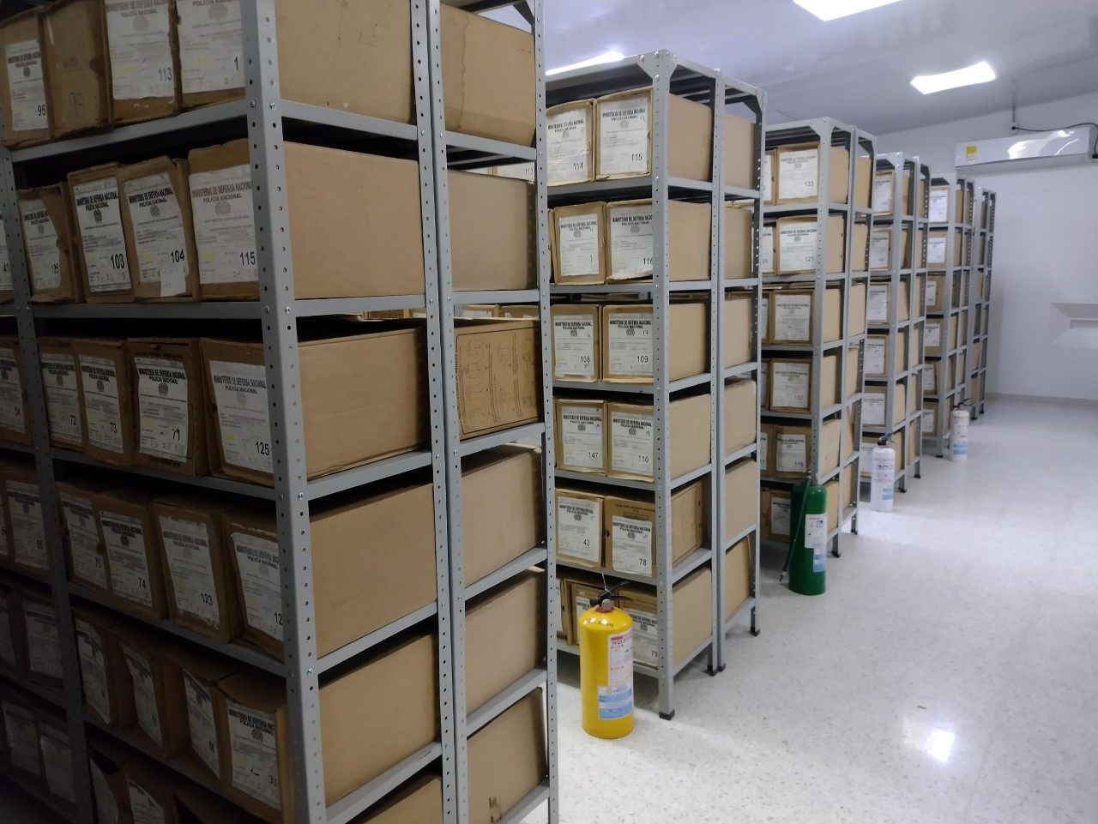
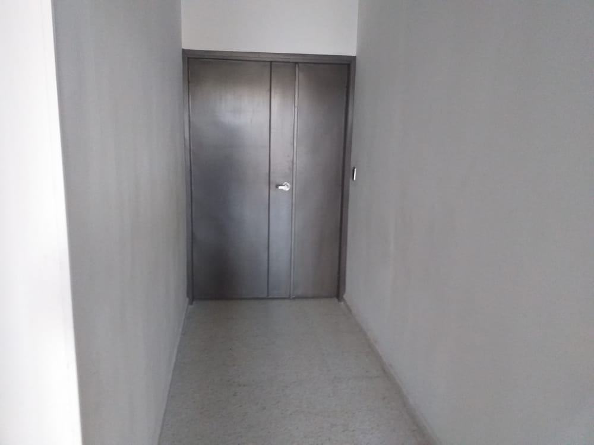
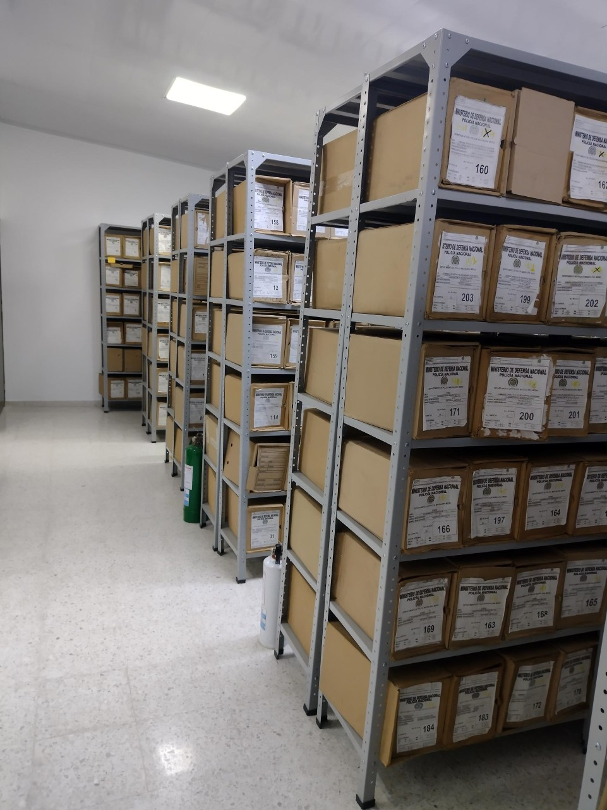
...
B. Inspección y mantenimiento de sistemas de almacenamiento e instalaciones físicas |  |  |  |  |  | Archivo Central |  |  | En cumplimiento al presente programa se realizado la inspección ocular a las áreas físicas “bodegas” designadas como archivo central, identificando algunas falencias a la infraestructura y mobiliario destinado a la custodia y cuidado de los acervos documentales. |  |  | GS-2023-017820-DEMAM |  |  | Anual
C. Saneamiento ambiental: desinfección, desratización y desinsectación |  |  |  |  |  | Archivo Central |  |  | Se viene realizando las actividades necearías de limpieza, a las unidades de coservacion documental cajas, carpetas y libros, e igualmente a las bodegas y estanteria, asi mismo se esta a la espera de la fumigacion para desinfección, desratización y desinsectación. |  |  |  |  |  | Semestral
D. Monitoreo y control de condiciones ambientales |  |  |  |  |  | Archivo Central |  |  | se viene realizando el control de la temperatura y humendad relativa, tres veces al dia como esta estipulado dejando el soporte en la planilla o formato registro de control ambiental, asi mismo se esta a la espera que los Termohigrómetro con que cuenta el grupo cumplan el año de ser adquiridos para realizar la respectiba calibracion. |  |  |  |  |  | Mensual
E. Almacenamiento y re-almacenamiento |  |  |  |  |  | Archivo Central |  |  | Se realizo el remplazo de la totalidad de las unidades de conservación “cajas” de la vigencia 2007 para un total de 135 cajas las cuales se encontraban en mal estado y presentaban deterioro fisico. |  |  |  |  |  | Anual
F. Prevención de emergencias y atención de desastres. |  |  |  |  |  | Archivo Central |  |  | en atencion a este programa, se tiene programado en el crononograma anual de capacitacion la socialiacion del plan d emergencias para el mes de abril. |  |  |  |  |  | Semestral
PLAN DE CONSERVACIÓN PREVENTIVA
Programa |  |  |  |  |  | Clase de Archivo |  |  | Actividad |  |  | Evidencia |  |  | periodicidad |  |  |  |  | Observaciones
A. Preservación digitla a largo plazo |  |  |  |  |  | Archivo Central |  |  | no aplica |  |  | no aplica |  |  | no aplica |  |  |  |  | no aplica
EVIDENCIA FOTOGRÁFICA
Plan de conservación de preventiva
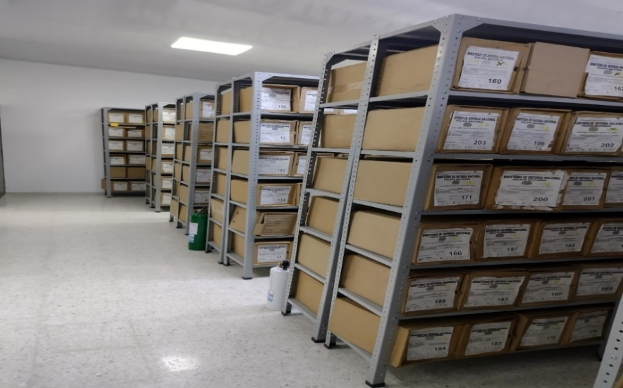
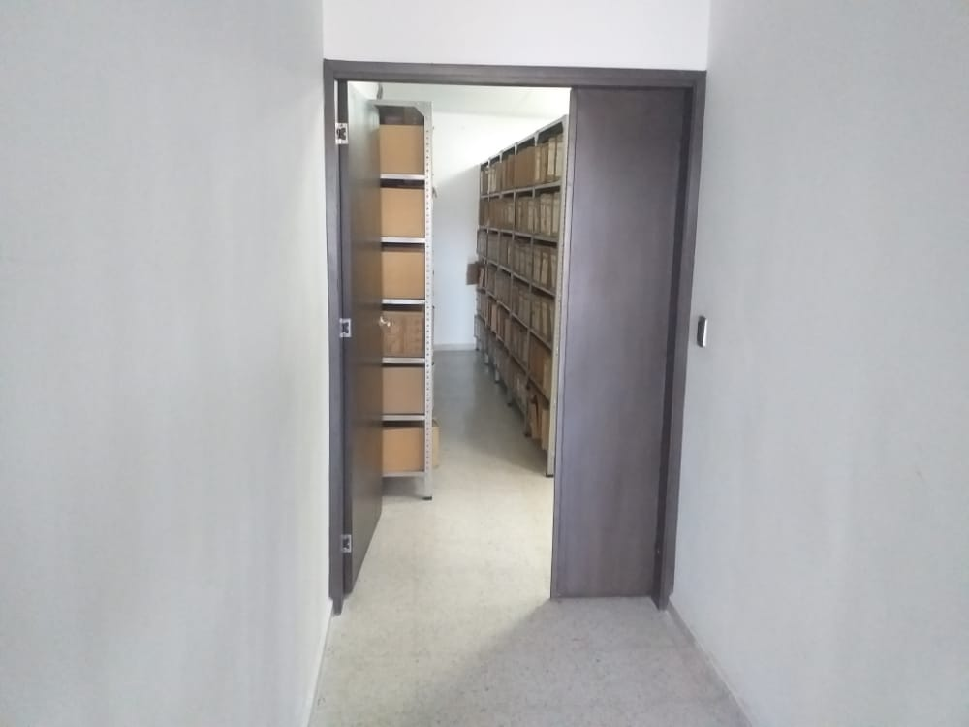
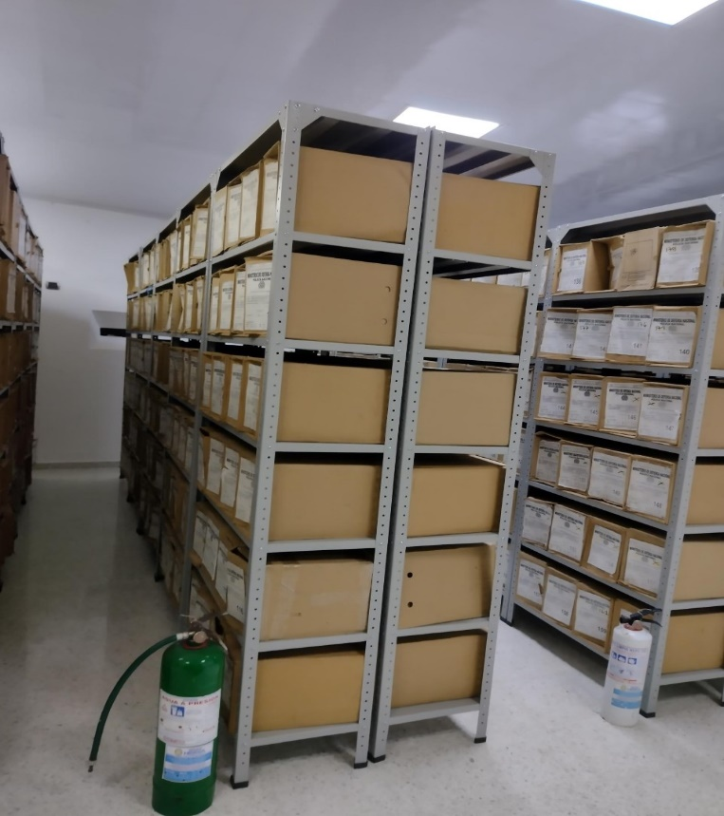
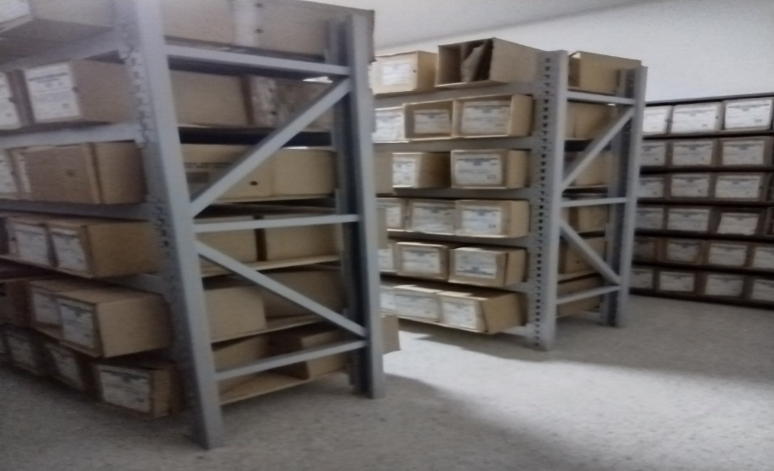

Fecha de Elaboración |  |  | 24 | 3 | 2023 |  | Fecha de Elaboración |  | 24 | 3 | 2023 |  |  |  | VISTO BUENO JEFE DE LA UNIDAD
Diagnostico Elaborado por: |  |  | IT |  |  |  | Jefe Grupo de Gestión Documental |  | IT |  |  |  |  |  | Comandante de Unidad |  | C.
 |  |  | Grado Nombres y Apellidos |  |  |  |  |  | Grado Nombres y Apellidos |  |  |  |  |  |  | Grado Nombres y Apellidos

Firma |  |  |  |  |  |  | Firma |  |  |  |  |  |  |  |  | Firma

